Hamming feladat
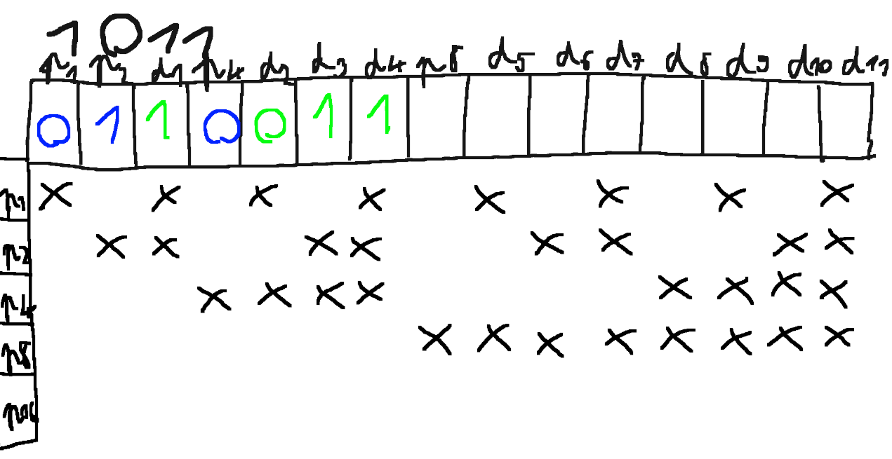
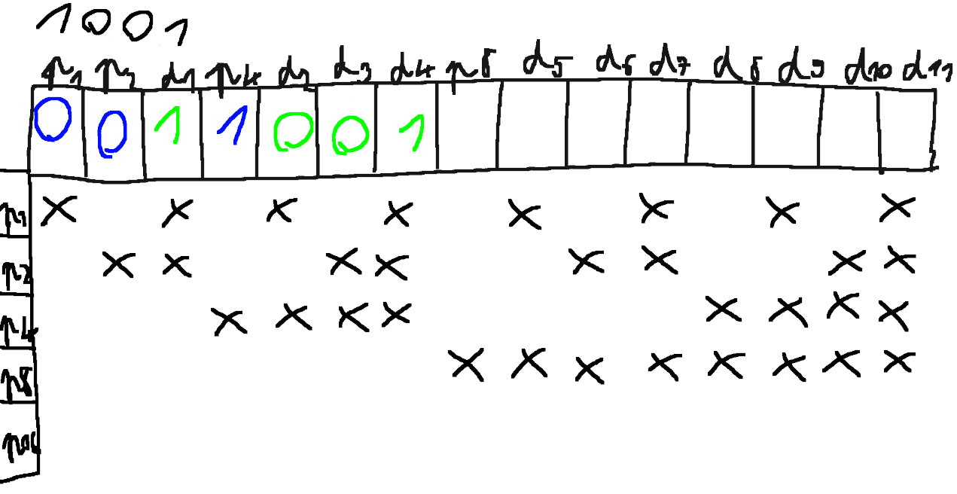
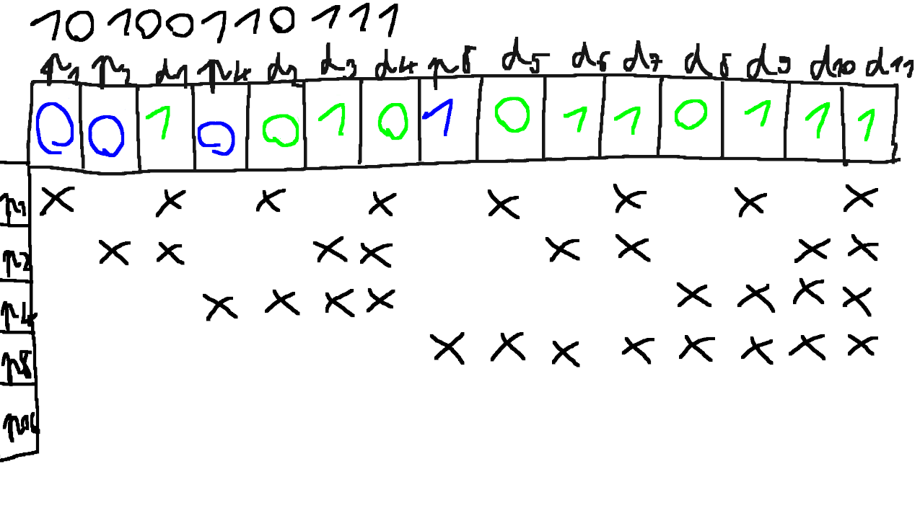
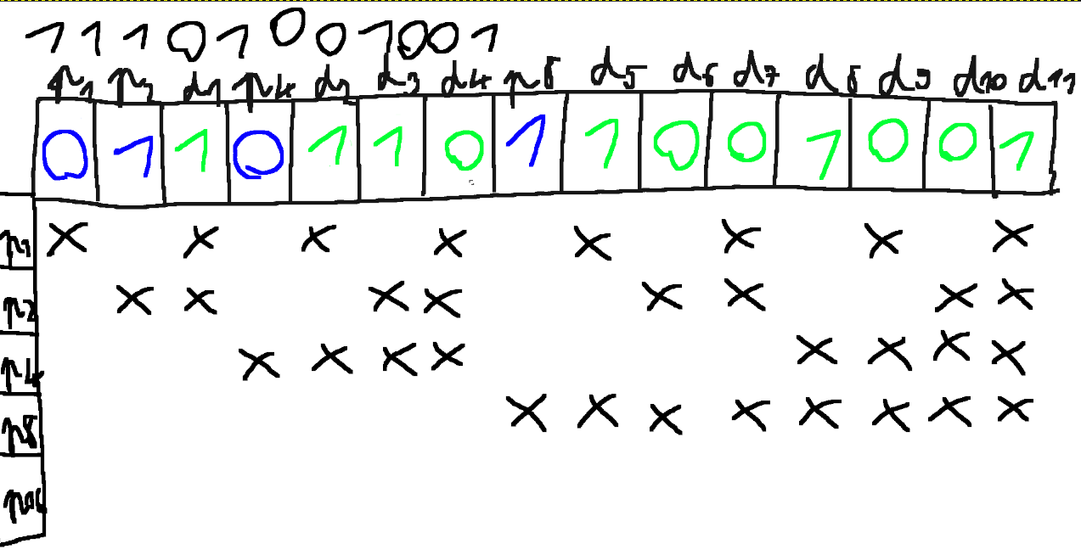
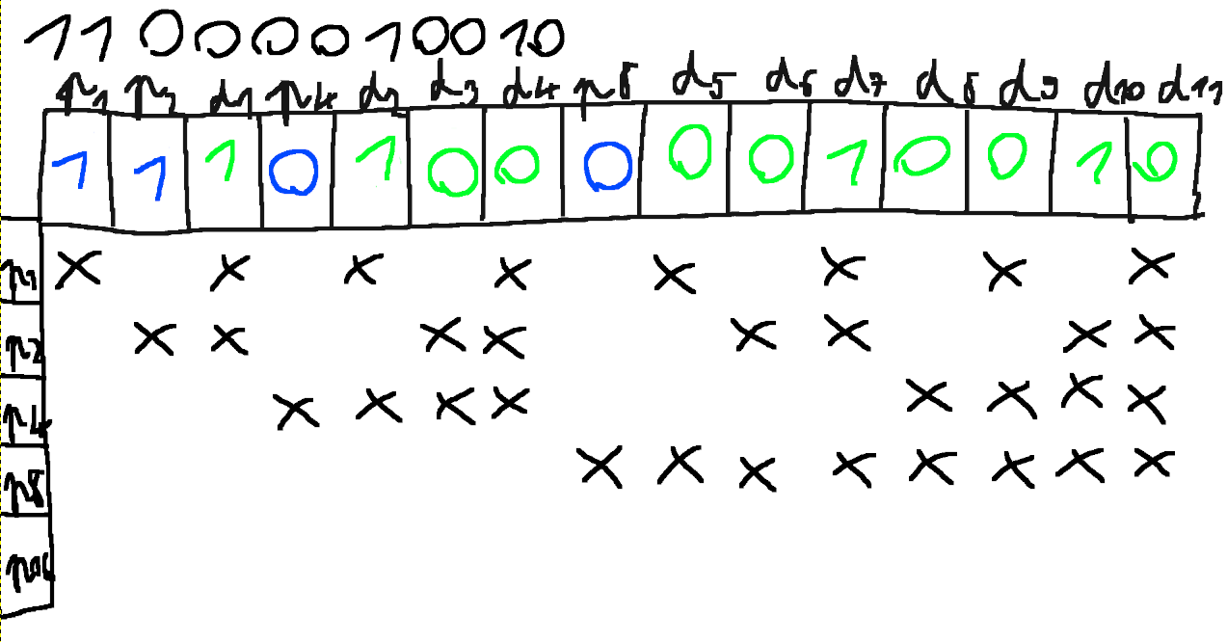
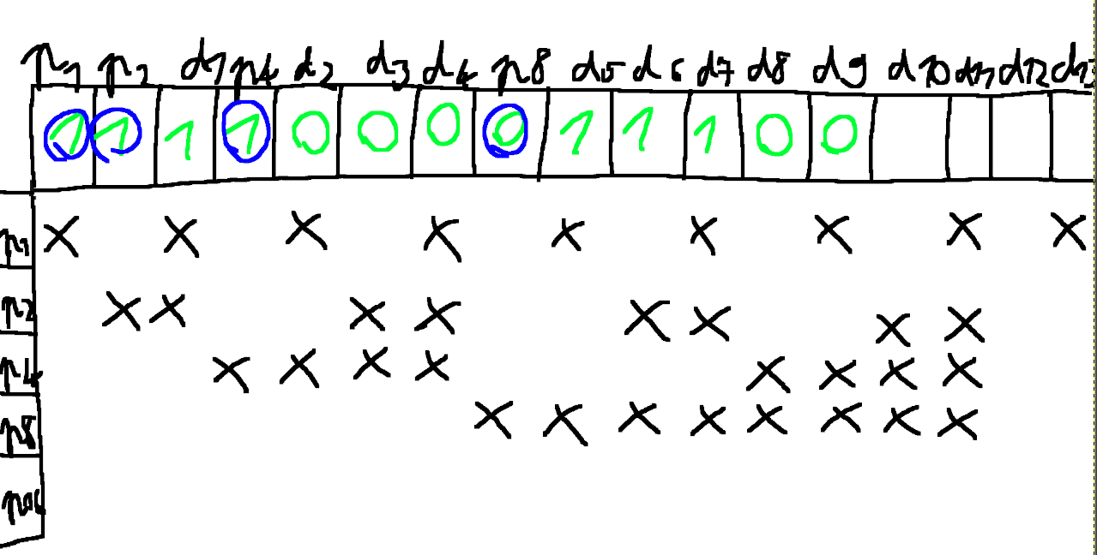
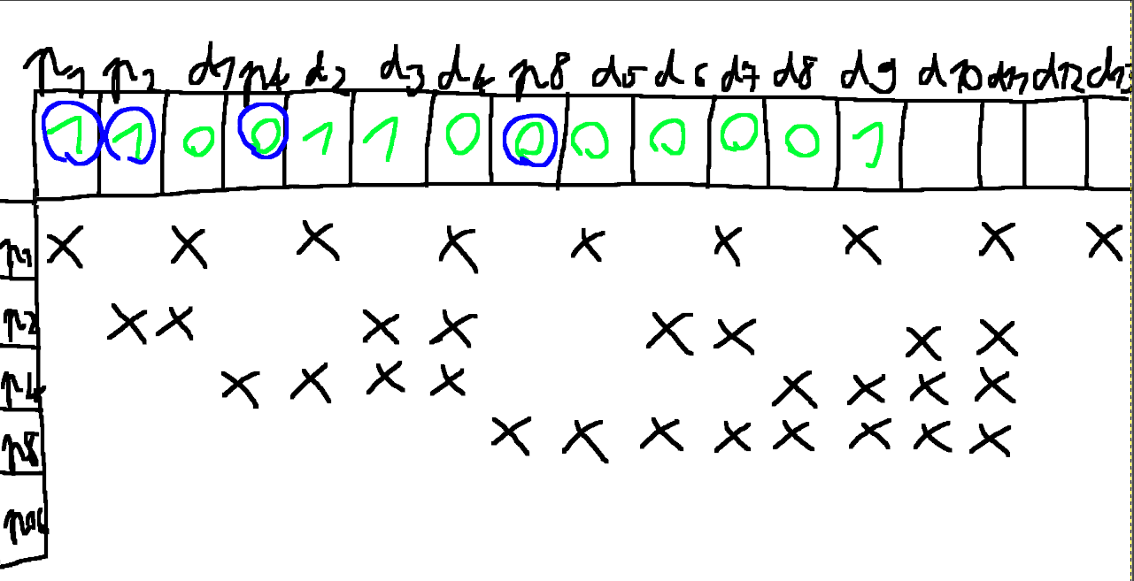
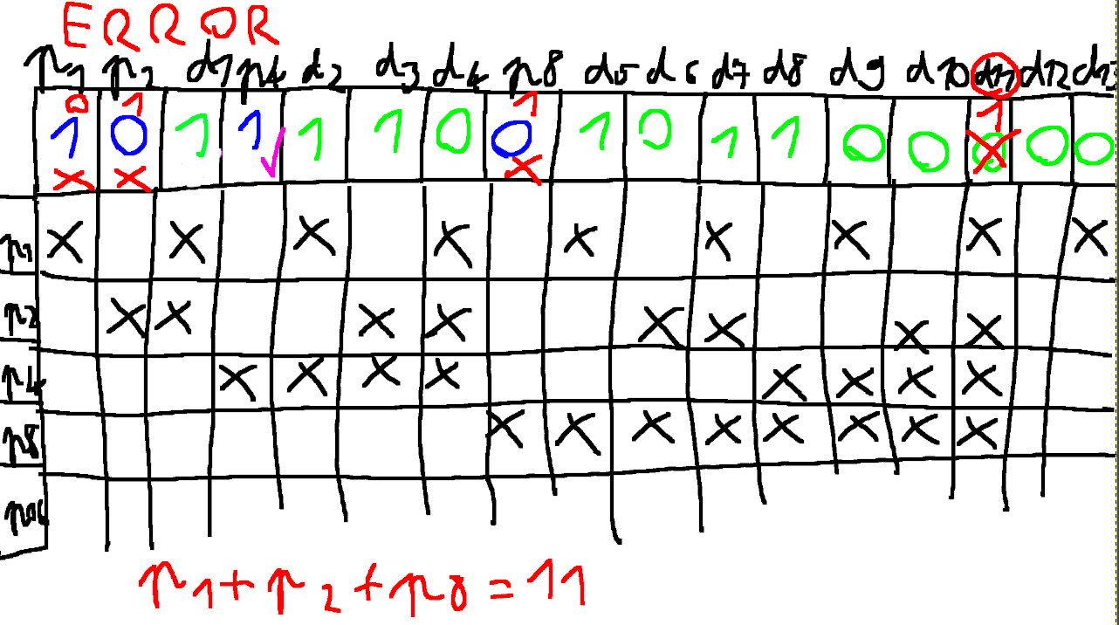
IT alapok Hamming kódolás feladat
Név: Halász Noel
1. Feladat: Kódold hamming kóddal a következő bináris sorokat: |  | Megoldások:
Eredeti üzenet: |  | Kódolt üzenet:
1011 |  | 0110011
1001 |  | 0011001
10010011 |  | 11100010001
10100110111 |  | 001001010110111
11101001001 |  | 011011011001001
11000010010 |  | 111010000010010

2. Feladat : Mi az eredeti üzenet?
Kódolt üzenet |  | Eredeti üzenet:
1111000011100 |  | 100011100
1100110000001 |  | 011000001

3 . Feladat : Mi az eredeti üzenet?
Kódolt hibás üzenet |  | Eredeti üzenet:
1011110010110 |  | 01111101101100100
Hányadik volt a hibás bit? | Hibás bit száma: | 11-ik bit
Figyelem a megoldások levezetéseket kérem ide képként beilesszteni és a végeredményt beírni a táblázatba!

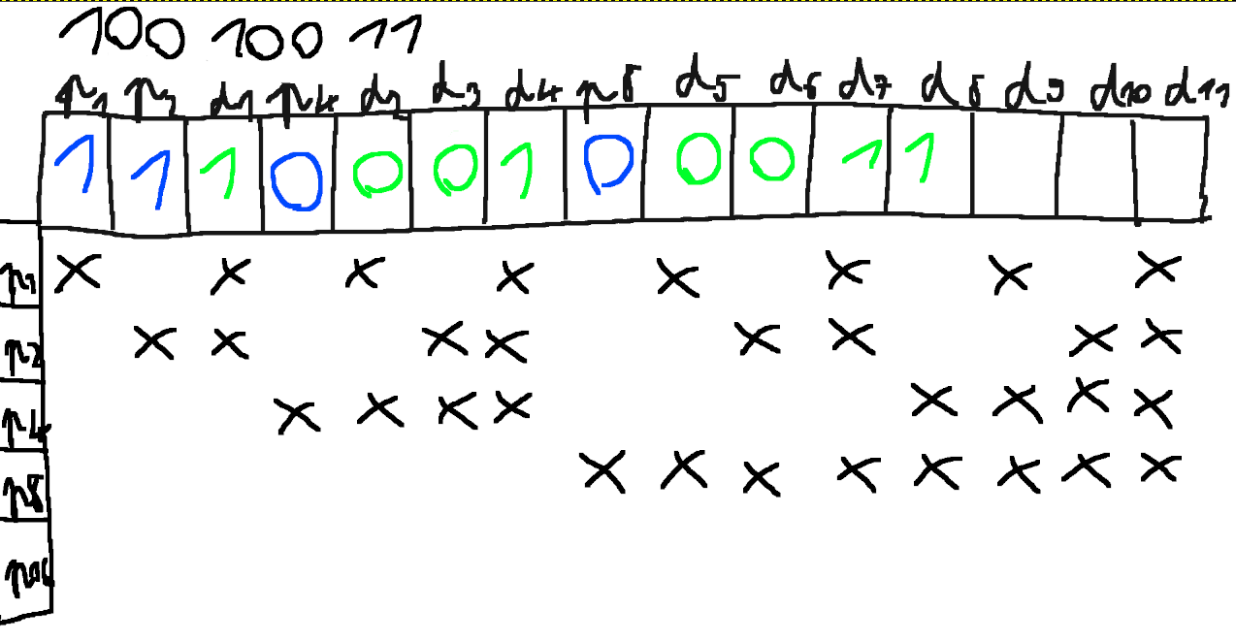
Ha másolt hülyeséget találok mind elégtelen!!

